Лист1
ЗАТВОРЫ ДИСКОВЫЕ ПОВОРОТНЫЕ FORVATTEN

НАИМЕНОВАНИЕ | Dy | вес кг | Цена с НДС руб.
FV-BF.4.1.E.2*.M Корпус - чугун Диск - нержавеющая сталь Уплотнение: EPDM Вода, пар, жидкие неагрессивные среды Ру 16, Т от -20°С до + 110°С, кратковременно от -20°С до +130°С | 50 | 2.23 | 1775.52 | 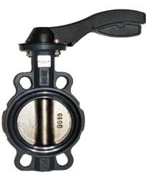
 | 65 | 2.76 | 2134.08
 | 80 | 3.23 | 2406.24
 | 100 | 5.05 | 4053.60
 | 125 | 7.03 | 5209.92
 | 150 | 8.83 | 6490.08
с редуктором FV-BF.4.1.E.2*.R | 200 | 21.22 | 13248.00
 | 250 | 28.65 | 18576.00
 | 300 | 40.39 | 27632.16
 | 350 | 50.38 | 39404.16
 | 400 | 94.1 | 73749.60
 | 500 | 143.1 | 118270.08
 | 600 | 240.71 | 192545.28
FV-BF.4.1.E.1NC.M Корпус - чугун Диск - чугун с нейлоновым покрытием Уплотнение: EPDM Вода, пар, жидкие неагрессивные среды Ру 16, Т от -20°С до + 110°С, кратковременно от -20°С до +130°С | 50 | 2.23 | 1857.60 | 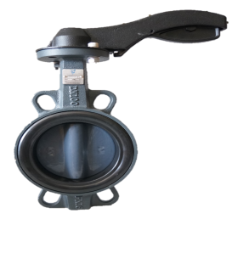
 | 65 | 2.76 | 2008.80
 | 80 | 3.23 | 2229.12
 | 100 | 5.05 | 3322.08
 | 125 | 7.03 | 4544.64
 | 150 | 8.83 | 5608.80
с редуктором FV-BF.4.1.E.1NC.R | 200 | 21.22 | 11664.00
 | 250 | 28.65 | 12960.00
 | 300 | 40.39 | 19712.16
 | 350 | 50.38 | 25328.16
 | 400 | 94.1 | 55046.88
 | 500 | 143.1 | 81450.72
 | 600 | 240.71 | 137001.60
FV-BF.4.1.E.1NP.M Корпус - чугун Диск - никелированный чугун Уплотнения: EPDM Вода, пар, жидкие неагрессивные среды Ру 10/16, Т от -20°С до + 110°С, кратковременно от -20°С до +130°С | 50 | 2.23 | 1450.08 | 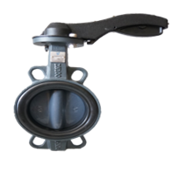
 | 65 | 2.76 | 1694.88
 | 80 | 3.23 | 1846.08
 | 100 | 5.05 | 2748.96
 | 125 | 7.03 | 3572.64
 | 150 | 8.83 | 4176.00
 | 200 | 21.22 | 8879.04
с редуктором FV-BF.4.1.E.1NP.R | 150 |  | 5433.12
 | 200 | 212.2 | 10368.00
 | 250 | 286.5 | 11777.76
 | 300 | 201.95 | 15444.00
 | 350 | 50.38 | 19847.52
 | 400 | 94.1 | 45580.32
 | 500 | 143.1 | 68548.32
 | 600 | 240.71 | 109105.92
 | 700 |  | 238991.04
 | 800 |  | 276323.04
 | 900 |  | 379146.24
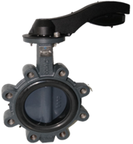
 | 1000 |  | 461342.88
FV-BF.5.1.E.1NС.M Корпус - чугун Диск - чугун с нейлоновым покрытием Уплотнение: EPDM Вода, пар, жидкие неагрессивные среды Ру 16, Т от -20°С до + 110°С, кратковременно от -20°С до +130°С | 50 | 3.5 | 1958.40
 | 65 | 4.1 | 2147.04
 | 80 | 5.3 | 2695.68
 | 100 | 9.6 | 3945.60
 | 125 | 12.0 | 5124.96
 | 150 | 15.7 | 6220.80
с редуктором FV-BF.5.1.E.1NС.R | 200 | 27.9 | 11809.44
 | 250 | 37.9 | 15920.64
 | 300 | 55.2 | 22135.68
 | 350 | 75.7 | 29616.48
 | 400 | 125.5 | 59296.32
FV-BF.5.1.E.1NP.М Корпус - чугун Диск - никелированный чугун Уплотнение: EPDM Вода, пар, жидкие неагрессивные среды Ру 16, Т от -20°С до + 110°С, кратковременно от -20°С до +130°С | 50 | 3.5 | 1838.88
 | 65 | 4.1 | 2026.08
 | 80 | 5.3 | 2554.56
 | 100 | 9.6 | 3733.92
 | 125 | 12.0 | 4844.16
 | 150 | 15.7 | 5847.84
с редуктором FV-BF.5.1.E.1NP.R | 200 | 27.9 | 11224.80 | 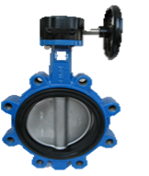
 | 250 | 37.9 | 14876.64
 | 300 | 55.2 | 20524.32
 | 350 | 75.7 | 26216.64
 | 400 | 125.5 | 54410.40
 | 500 | 233.0 | 83100.96
 | 600 | 270.0 | 142601.76
FV-BF.4.3.E.1NC.M Корпус - алюминий Диск - чугун с нейлоновым покрытием Уплотнение: EPDM Вода, пар, жидкие неагрессивные среды Ру 16, Т 130°С Ручной | 25 | 0.7 | 1297.44 | 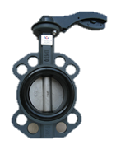
 | 40 | 0.8 | 1408.32
 | 50 | 1.2 | 2177.28
 | 65 | 1.6 | 2463.84
 | 80 | 1.8 | 2970.72
 | 100 | 3.1 | 4681.44
 | 125 | 4.6 | 4923.36
 | 150 | 5.9 | 5751.36
с редуктором, Ру16 FV-BF.4.3.E.1NC.R | 100 | 7.6 | 5313.60
 | 125 | 9.1 | 5898.24
 | 150 | 10.4 | 7035.84
 | 200 | 9.9 | 11478.24
с редуктором, Ру10 FV-BF.4.3.E.1NC.R | 250 | 16.2 | 14767.20
 | 300 | 24.6 | 20976.48
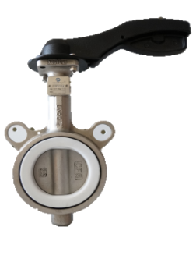
 |  |  | 0.00
FV-BF.4.4.P.2.M ручной Корпус - нержавеющая сталь Диск - нержавеющая сталь Уплотнение: PTFE Вода, пар, агрессивные среды Ру 16, Т 130°С | 50 | 2.3 | 3738.24
 | 65 | 3.2 | 4638.24
 | 80 | 3.5 | 5620.32
 | 100 | 5.3 | 8110.08
 | 125 | 7.0 | 10441.44
 | 150 | 9.0 | 13033.44
FV-BF.4.1.P.1P.M Корпус - чугун Диск -PTFE Уплотнение: PTFE Вода, пар, агрессивные среды Ру 10, T = от -30°C до + 200°C | 50 | 3.62 | 10116.00
 | 65 | 3.92 | 12352.32
 | 80 | 4.22 | 16201.44
 | 100 | 6.35 | 0.00
 | 125 | 7.85 | 0.00
 | 150 | 9.75 | 0.00
с редуктором FV-BV.4.1.P.1P.R | 100 | 6.35 | 19872.00
 | 125 | 7.85 | 24206.40
 | 150 | 9.75 | 27558.72
FV-BF.4.3.E.1NP.M ручной, Ру16 Корпус - алюминий Диск - никелированный чугун Уплотнение: EPDM Вода, пар, жидкие неагрессивные среды Т = 130°С | 50 | 1.23 | 2099.52
 | 65 | 1.63 | 2364.48
 | 80 | 1.8 | 2705.76
 | 100 | 3.13 | 3741.12
 | 125 | 4.59 | 4393.44
 | 150 | 5.87 | 5387.04
с редуктором, Ру16 FV-BF.4.3.E.1NP.R | 100 | 7.63 | 5135.04
 | 125 | 9.09 | 5676.48
 | 150 | 10.37 | 6671.52
 | 200 | 9.93 | 10872.00
с редуктором, Ру10 FV-BF.4.3.E.1NP.R | 250 | 16.23 | 13717.44
 | 300 | 24.61 | 19375.20
FV-BF.3.1.E.1NC.R Фланцевый, с редуктором Корпус - чугун Диск -чугун с нейлоновым покрытием Уплотнение: EPDM Вода, пар, жидкие неагрессивные среды Ру 16, Т = 130°С | 200 | 43.87 | 18720.00
 | 250 | 56.53 | 24498.72
 | 300 | 72.84 | 32528.16
 | 350 | 87.85 | 41446.08
 | 400 | 191.1 | 73811.52
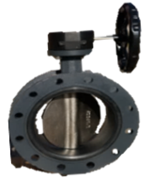
 | 500 | 382.2 | 103307.04
FV-BF.3.1.E.1NP.R Фланцевый, с редуктором Корпус - чугун Диск - никелированный чугун Уплотнение: EPDM Вода, пар, жидкие неагрессивные среды Ру 16, Т = 130°С | 200 | 43.87 | 18273.60
 | 250 | 56.53 | 23454.72
 | 300 | 72.84 | 30915.36
 | 350 | 87.85 | 38044.80
 | 350 | 139.08 | 68925.60
 | 400 | 191.1 | 68925.60
 | 500 | 382.2 | 96848.64
Редуктор к затвору алюминиевый | 50-150 | 3.8 | 1594.08
 | 200-250 | 7.9 | 3168.00
 | 300 | 9.24 | 4896.00
 | 400 | 29.5 | 12096.00
железный | 500 | 31 | 14400.00
 | 600 | 56 | 23529.60

